Hoja1
 | Nombre del Perito: | LUIS FERNANDO MOYA AGUAYO |  |  |  | Folio No. | 2012-10-10
 | Domicilio: | HAYUNTAMIENTO No. 2
 | Ciudad: | AMACUECA JALISCO |  |  |  | Tel. | 3724240106

AVALÚO PARA TRANSMISIÓN DE DOMINIO CON VALORES CATASTRALES

ANTECEDENTES
Registro de Catastro No. |  | Numero de cuenta | 2099 U | Recaudadora: | 121 | Clave Catastral:

Nombre del Propietario: | AYUNTAMIENTO DE AMACUECA
Nombre del Solicitante: | AYUNTAMIENTO DE AMACUECA
Domicilio: | AYUNTAMIENTO No. 2
Fecha del Avalúo: | 2012-10-10
Inmueble que se Valúa: | PLAZA NUEVA
Ubicación del Predio: | TOTALIDAD DE LA PLAZA NUEVA
 | ENTRE LAS CALLES PARROQUIA, ATARGEAS,5 DE MAYO,ZARAGOZA

Régimen de Propiedad: | PUBLICA

CARACTERÍSTICAS URBANAS

 | Clasificación de la Zona: | HABITACIONAL
 | Densidad de Construcción: | 100%
 | Tipo de Construcción Dominante: | ANTIGUAS, SEMIMODERNAS DE UNO Y DOS NIVELES
 | Servicios Municipales: | AGUA, LUZ, DRENAJE, CALLES ADOQUINADAS, TELEFONO, CABLE.

Coeficiente de Utilización: C:U:S: |  | 60% |  | Coeficiente de Ocupación: C:O:S: |  |  | 70%

DESCRIPCIÓN GENERAL DEL PREDIO

Medidas y Colindancias del Predio según Levantamiento:

AL NORTE: | EN 30.78 METROS CON CALLE ATARGEAS

AL SUR : | EN 31.31 METROS CALLE ZARAGOZA

AL ORIENTE: | EN 46.88 MTS. CON CALLE PARROQUIA

AL PONIENTE: | EN 46.33 MTS. CON CALLE 5 DE MAYO

Superficie según Escrituras |  |  |  | Superficie Total del Terreno |  |  | 1,508.00 M2
 |  |  |  |  | Indiviso
Uso Especifico |  | Habitacional y comercial |  | Vida Remanente Probable
Unidades Rentables |  |  |  | Calidad del Proyecto
Destino Especifico de
las Construcciones:

 | Firma del Perito. |  |  |  | Sello de Autorización.

AVALÚO PARA TRANSMISIÓN DE DOMINIO CON VALORES CATASTRALES

ELEMENTOS DE LA CONSTRUCCIÓN.

CALLE ATARGEAS
CALLE 5 DE MAYO
A) Obra Negra o Gruesa:
Cimientos: | Probable de piedra brasa, acentado con mortero cal - arena.

Estructura: | Dalas, castillos y cerramientos de concreto armado.

Muros: | De ladrillo de lama recocido de 15 cm
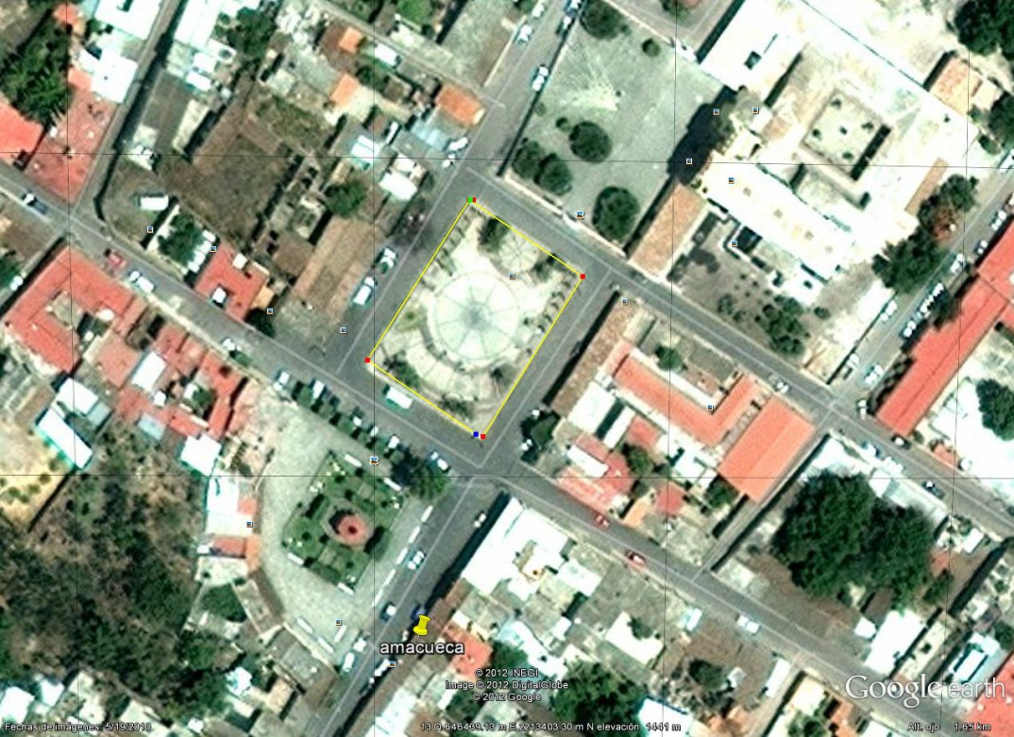
Bardas: | De ladrillo de lama recocido de 15 cm

Entrepisos: | Se suponen de block de cemento - arena.

Techos: | Vigas de fierro con boveda de cuña.

Azoteas: | Hormigoneada, ladrillo de barro y lechareada.

B) Revestimientos y Acabados:
Aplanados: | Mortero de cal - arena amarilla en terminado apalillado.

Plafones: | Mortero de cal - arena amarilla en terminado apalillado.

Lambrines: | Cerámica comercial de 11 x 11 cm en baño.

Pavimentos Pétreos:

Zoclo: | Del mismo material que los pisos.
Pintura: | vinilica
CALLE PARROQUIA
CALLE ZARAGOZA
Rec. Especiales:

Escaleras:

C) Carpintería: | Puertas de tambor con triplay de pino.

D) Instalación Sanitaria: | Bajantes de P.V.C., tubería de cobre para agua, fierro galvanizado para gas y albañales de concreto.

E) Muebles de Baño: | porcelana
Muebles de Cocina:

F) Instalación Eléctrica: | visible

G) Herrería: | puerta de fierro estructural

H) Vidriería: | medio doble transparente

I) Cerrajería: | puertas

J) Fachada: | Enjarrada y pintada en buen estado.

K) Inst. Especiales:

 | Firma del Perito. |  |  |  | Sello de Autorización.

AVALÚO PARA TRANSMISIÓN DE DOMINIO CON VALORES CATASTRALES

LOCALIZACIÓN DEL PREDIO Y CROQUIS CON ÁREA CONSTRUIDA


Tramo de Calle, Distancia a Esquina, Calles Transversales y Orientación.

Distancia a la Esquina: | 00MTS | A la Calle:

Superficie Real según Levantamiento: |  | 1,508.00 M2

AL NORTE: :EN 30.78METROS CON CALLE ATARGEAS

PONIENTE :EN 46.33 METROS CALLE 5 DE MAYO

ORIENTE :EN 46.88METROS CON CALLE PARROQUIA

SUR 31.31 MTS.CALLE ZARAGOZA
Calle 16 de septiembre

CLASIFICACIÓN DE LA CONSTRUCCIÓN
BLOQUE |  | TIPO |  | CALIDAD |  | ESTADO DE CONSERVACIÓN
11 |  | MODERNO |  | ECONOMICO |  | EREGULAR

DESCRIPCIÓN DE LA DISTRIBUCIÓN DEL INMUEBLE
Consta de : | PLAZA, BANCAS, JARDINERAS,LAMPARAS, GRADERIAS, MONUMENTOS

Opinión de Dictamen de Uso de Suelo:

 | Firma del Perito. |  |  |  | Sello de Autorización.

AVALÚO PARA TRANSMISIÓN DE DOMINIO CON VALORES CATASTRALES

Avalúo Físico
A) Del Terreno
 | Valor de Calle para Lote Tipo:
TOTALIDAD | Superficie | Valor Unitario | Factor | Motivo |  | Valor Neto | Valor Resultante
 | 1,508.00 | $2,000.00 | 0.00 | INTEGRO |  | $2,000.00 | $3,016,000.00
 |  |  |  |  |  |  | -
 |  |  |  |  |  |  | -
 |  |  |  |  |  | - | -
 |  |  |  |  |  | - | -
Total: | 1,508.00 |  |  |  |  | Valor del Terreno Menos valor construccion: | $3,016,000.00
 |  |  |  |  |  |  | 3,016,000.00

B) De las Construcciones
Tipo | Superficie | Valor Nuevo Rep. | Edad | Depreciación |  | Valor Neto | Valor Resultante
E | 1,508.00 | $800.00 | 5 |  |  |  | $1,206,400.00

 |  |  |  |  |  | - | -
 |  |  |  |  |  | - | -
 |  |  |  |  |  | - | -
Total: | 1,508.00 |  |  |  |  | Valor de la Construcción | $1,206,400.00
 |  |  |  |  |  |  | 1,206,400.00

C) Instalaciones Especiales
 | Cantidad | Valor Nuevo Rep. | Edad | Descripción |  | Depreciación | Valor Resultante
 |  | - | 0 |  |  |  | -
 |  |  |  |  |  |  | -
 |  |  |  |  |  |  | -
 |  |  |  |  |  |  | -
 |  |  |  |  |  |  | -
 |  |  |  |  |  | Valor de la Construcción | -
 |  |  |  |  |  |  | -

 |  |  |  |  |  |  | $4,222,400.00
CUATRO MILLONES DOSCIENTOS VEINTI DOS MIL CUATROCIENTOS PESOS 00/100 M.N.
 |  |  |  |  |  | )
Fecha del Avalúo: |  | 10-Oct-12

Valor Referido al: |  |  | $
( |  |  |  | )
Valor Referido al: |  |  | $
( |  |  |  | )
(Este dato no tiene validez si carece del sello de valor referido aprobado.)

Observaciones:

 | Firma del Perito |  |  | Sello de Autorización

AVALÚO PARA TRANSMISIÓN DE DOMINIO CON VALORES CATASTRALES

REPORTE FOTOGRÁFICO

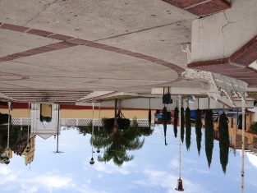
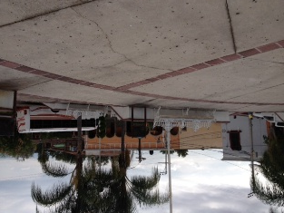

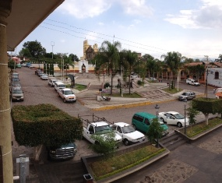
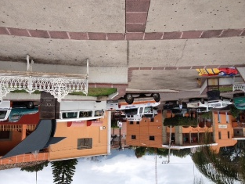

 | Firma del Perito. |  |  |  | Sello de Autorización.

